高中
 |  |  |  | 1

 |  |  |  |  |  | 2
 |  |  |  |  |  | 2 |  |  | 0.84147098481
 |  |  |  |  |  | 2
 |  |  |  |  |  | 2
 |  |  |  |  |  | 2
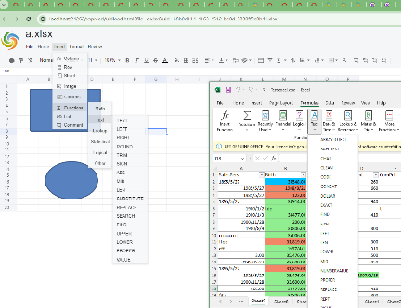
 |  |  |  |  |  | 2
 |  |  |  |  |  | 2
 |  |  |  |  |  | 2
 |  |  |  |  |  | 2



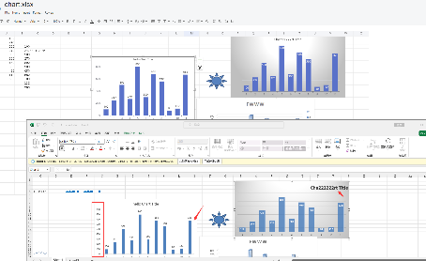

学生编号 | 姓名 | 年龄 | 性别 | 班级 | 学号 | 联系电话 | 语文成绩 | 数学成绩 | 英语成绩 | 物理成绩 | 平均分 | 日期
1 | 张三 | 18 | 男 | 高一（1）班 | 2023001 | 13800138000 | 85 | 90 | 78 | 88 | 85.25 | Mar-25 | 85.56
2 | 李四 | 17 | 女 | 高一（2）班 | 2023002 | 13900139000 | 92 | 84 | 89 | 76 | 85.25 | 2025-01-22 | 92.23
3 | 王五 | 18 | 男 | 高一（3）班 | 2023003 | 13700137000 | 78 | 88 | 75 | 90 | 82.75 | 45282 | 78.3245600
4 | 赵六 | 17 | 女 | 高一（2）班 | 2023004 | 13600136000 | 80 | 76 | 92 | 82 | 82.5 | 2021-03-06 | 80.01002
5 | 孙七 | 18 | 男 | 高二（1）班 | 2022005 | 13500135000 | 88 | 94 | 85 | 85 | 88 | 2023-12-22 | ¥-88,909.0567
6 | 周八 | 17 | 女 | 高二（2）班 | 2022006 | 13400134000 | 82 | 91 | 80 | 54 |  | 2023-12-22 02:02:40 | ¥82.35790
7 | 吴九 | 18 | 男 | 高二（3）班 | 2022007 | 13300133000 | 79 | 85 | 87 | 78 |  | 2025-01-22 10:20:08 | 79.0000 ₼
8 | 郑十 | 17 | 女 | 高二（1）班 | 2022008 | 13200132000 | 90 | 77 | 91 | 86 |  | 2023-12-22 | 9,067.35 ₽
9 | 王十一 | 18 | 男 | 高三（1）班 | 2021009 | 13100131000 | 84 | 93 | 76 | 92 |  | 23-Dec-23 | 84
10 | 李十二 | 17 | 女 | 高三（2）班 | 2021010 | 13000130000 | 88 | 81 | 88 | 80 |  | 12/24/23 | 88
11 | 张十三 | 18 | 男 | 高三（3）班 | 2021011 | 12900129000 | 76 | 89 | 93 | 77 |  | 12/25/23 | 76.000
12 | 赵十四 | 17 | 女 | 高三（3）班 | 2021012 | 12800128000 | 92 | 75 | 85 | 89 |  | $45,286.00 | 92.000
13 | 刘十五 | 18 | 男 | 高二（1）班 | 2020013 | 12700127000 | 81 | 94 | 79 | 83 |  | ¥-23.78 | 81.000
14 | 陈十六 | 17 | 女 | 高复（2）班 | 2020014 | 12600126000 | 87 | 83 | 82 | 91 |  | 83 | 87
15 | 杨十七 | 18 | 男 | 国际班 | 2020015 | 12500125000 | 79 | 86 | 90 | 85 |  | 91 | 79
 |  |  |  |  |  |  |  |  |  |  |  | 85
 |  |  | 3 | 5 | 7 | 11

